상품제안서
오아 에어워셔 가습기 | 상품코드: S01118

 |  |  |  |  |  |  | 02-713-8555 | www.synergygift.co.kr
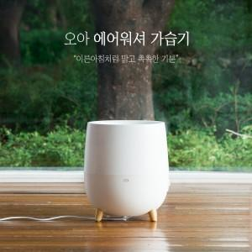

【상세/제작정보】 | .

【인쇄/포장옵션】 | 실크 / 포장지포장

【공급단가】 | 수량 | 10~ | 30~ | 50~ | 100~ | 500~
*VAT별도 | 단가 | 79,770원 | 76,820원 | 73,860원 | 70,910원 | 69,140원

【상품 URL】 | https://www.synergygift.co.kr:443/src/goods_detail.php?gdno=9085

